Закупка cronier-mac
Фото | Наименование | Цена | Кол-во | Сумма
 | CR-1215 | 300.00 | 3 | 900.00
 | CR-123 | 1,100.00 | 2 | 2,200.00
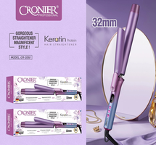 | CR-2050 | 750.00 | 1 | 750.00
Итого: 3 позиций |  |  | 6 | 3,850.00

